Foglio1

OGGI
IERI

Firenze, 31 ottobre 2020 - Sono 2540 in Toscana i nuovi casi di coronavirus nelle ultime 24 ore registrati nella giornata di sabato 31 ottobre. Lo rileva la Regione nel consueto bollettino. Salgono ricoveri e terapie intensive, rispettivamente 46 in più e 10 in più. Mentre ci sono 25 decessi su diverse province, di cui 11 a Firenze. Sono 25 i nuovi decessi: 14 uomini e 11 donne con un'età media di 84 anni. Relativamente alla provincia di residenza, le persone decedute sono: 11 a Firenze, 2 a Prato, 2 a Pistoia, 1 a Massa Carrara, 2 a Lucca, 2 a Pisa, 3 a Livorno, 2 a Arezzo.I deceduti dall'inizio dell'epidemia sono 1.345, cosi ripartiti: 483 a Firenze, 67 a Prato, 95 a Pistoia, 195 a Massa Carrara, 157 a Lucca, 122 a Pisa, 83 a Livorno, 66 ad Arezzo, 37 a Siena, 26 a Grosseto. Inoltre 14 persone sono decedute sul suolo toscano ma erano residenti fuori regione.
 |  |  |  | In data 31 ottobre l’incremento nazionale dei casi è +4,90% (ieri +5,04%) con 679.430 contagiati totali, 289.426 dimissioni/guarigioni (+5.859) e 38.618 deceduti (+297); 351.386 infezioni in corso (+25.600). Elaborati 215.886 tamponi (ieri 215.085); 31.758 positivi; rapporto positivi/tamponi 14,71% (ieri 14,45%). Ricoverati con sintomi +972 (17.996); terapie intensive +97(1.843). Nuovi casi soprattutto in: Lombardia 8.919; Campania 3.669; Piemonte 2.887; Veneto 2.697; Toscana 2.540; Lazio 2.289; Emilia Romagna 2.046; Liguria 1.068; Sicilia 952; Puglia 762.

Di seguito i casi di positività sul territorio con la variazione rispetto a ieri. Sono 13.336 i casi complessivi ad oggi a Firenze (728 in più rispetto a ieri), 3.497 a Prato (282 in più), 3.430 a Pistoia (197 in più), 2.874 a Massa (126 in più), 4.473 a Lucca (202 in più), 5.639 a Pisa (376 in più), 3.017 a Livorno (205 in più), 4.161 ad Arezzo (266 in più), 1.968 a Siena (82 in più), 1.318 a Grosseto (76 in più). Sono 550 i casi positivi notificati in Toscana, ma residenti in altre regioni.

Le persone ricoverate nei posti letto dedicati oggi sono complessivamente 1.209 (49 in più rispetto a ieri), 163 in terapia intensiva (10 in più rispetto a ieri).

 |  |  |  |  |  |  |  |  |  |  |  |  | https://www.ars.toscana.it/banche-dati/dati-sintesi-sintcovid-aggiornamenti-e-novita-sul-numero-dei-casi-deceduti-tamponi-per-provincia-e-per-asl-della-regione-toscana-e-confronto-con-italia-con-quanti-sono-i-decessi-per-comune?provenienza=home_ricerca&dettaglio=ric_geo_covid&par_top_geografia=090
 |  | OGGI |  |  | IERI

ieri | oggi
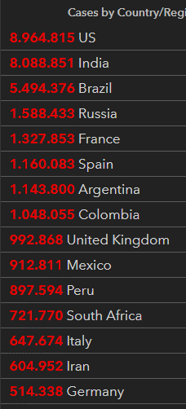
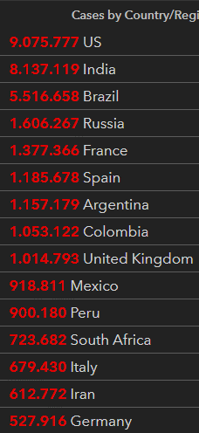

 |  |  |  | delta +297

 |  |  | Italy
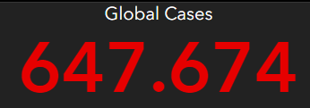
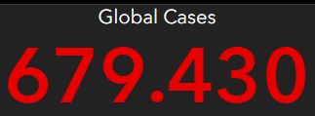

 |  |  |  |  |  | OGGI |  |  | IERI
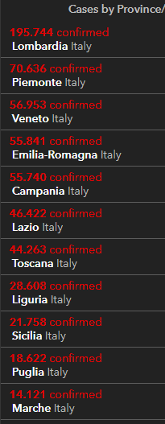
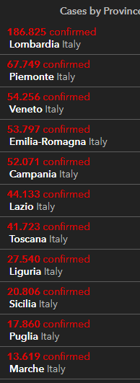

2020-10-31 |  | 2020-10-30
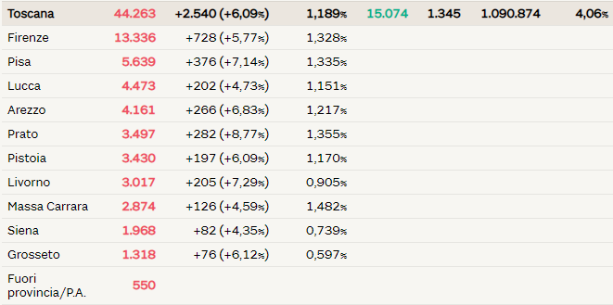
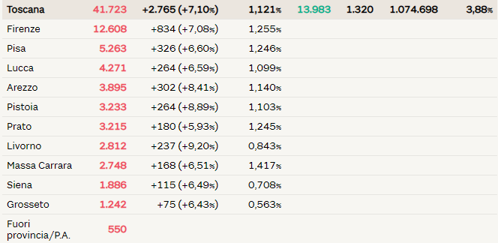

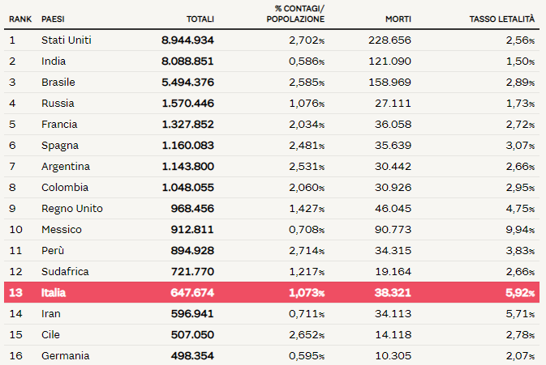
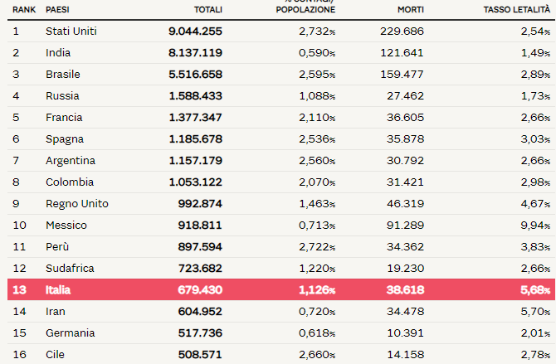

 |  |  |  |  |  |  |  |  |  | Regione Toscana
 |  |  |  |  |  |  |  | 2020-05-30 | 2020-05-31 | 2020-06-01 | 2020-06-02 | 2020-06-03 | 2020-06-04 | 2020-06-05
 |  |  |  |  |  |  | Firenze | 3464 | 3467 | 3468 | 3471 | 3473 | 3473 | 3478
 |  |  |  |  |  |  | Pistoia | 675 | 675 | 675 | 676 | 676 | 677 | 677
 |  |  |  |  |  |  | Lucca | 1361 | 1361 | 1362 | 1363 | 1364 | 1364 | 1364
 |  |  |  |  |  |  | Siena | 438 | 438 | 438 | 438 | 438 | 438 | 438
 |  |  |  |  |  |  | Massa Carrara | 1049 | 1049 | 1049 | 1049 | 1049 | 1049 | 1050
 |  |  |  |  |  |  | Arezzo | 676 | 676 | 677 | 677 | 677 | 677 | 677
 |  |  |  |  |  |  | Pisa | 892 | 893 | 893 | 896 | 896 | 896 | 896
 |  |  |  |  |  |  | Livorno | 556 | 556 | 556 | 556 | 557 | 557 | 557
 |  |  |  |  |  |  | Grosseto | 425 | 425 | 425 | 426 | 426 | 426 | 426
 |  |  |  |  |  |  | Prato | 564 | 564 | 564 | 565 | 585 | 585 | 586

 |  |  |  |  |  |  |  |  | OGGI | 2020-06-05

